Info
Information

- Rapportera endast nya händelser samt eller in och utskrivningar. Övriga barn är registrerade som ni tidigare angivit.
- Alla rutor för respektive barn måste fyllas i för att listan ska vara godkänd
- Varje ruta behöver fyllas i enligt formatet som framgår i rubriken

Klicka på den lilla pilen för att få fram rullistan | Då ser det ut såhär. Välj ett av alternativen
 | 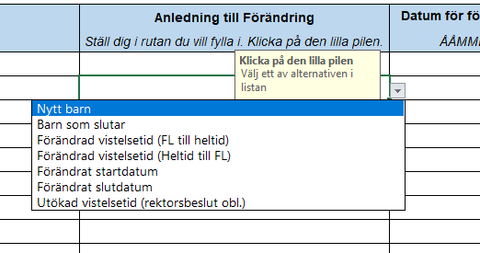

Kategori:
Nytt barn
Barn som slutar
Förändrad vistelsetid (FL till heltid)
Förändrad vistelsetid (Heltid till FL)
Förändrad placeringsgrund (Allmän fsk till heltid)
Förändrad placeringsgrund (Heltid till allmän fsk)
Förändrat startdatum
Förändrat slutdatum
Utökad vistelsetid (rektorsbeslut obl.)

Omfattning
Heltid
Föräldraledighet
Allmän förskola

Vad är anledningen till att barnet rapporteras in?
Barnet skall skrivas in på förskolan
Barnet har sagt upp sin plats på förskolan
Barnet är registrerat som föräldraledigt men ska gå upp i tid med anledning av arbete/studier (obs: Ej "utökad vistelsetid")
Barnet är registrerat som heltid men ska gå ner i tid till föräldraledigt
Barnet har avgiftsfri allmän förskola men ska få en heltidsplats
Barnet har heltidsplats men ska få avgiftsfri allmän förskola
Barnets startdatum har förändrats utifrån tidigare inskickad information
Barnets stoppdatum har förändrats utifrån tidigare inskickad information
Barnet får utökad vistelsetid med anledning av eget behov, trots att VH är hemma med yngre syskon. Rektorsbeslut obligatoriskt.

Barnets vistelsetidsomfattning/Barnets grund för placering.
Barnets vistelsetider utgår från familjens behov vid arbete, studier eller annan sysselsättning samt utökad vistelsetid
Barnet går 15 tim/veckan då vårdnadshavare är föräldraledigt med annat barn
Barnet är registrerat som allmän förskola 15 tim/vecka

Kommun
Malmö
Annan

Månader
Januari
Februari
Mars
April
Maj
Juni
Juli
Augusti
September
Oktober
November
December

